PVE algemeen
 | PVE Algemene eisen voor Perceel 1 t/m 4 | Verificatie

 | Algemene eisen
 | Reglementen en aflevering
E-A.001 | De voertuigen zijn gespoten in de kleur wit (RAL9001) of vergelijkbare standaardkleur ter goedkeuring van de opdrachtgever.
E-A.002 | De voertuigen worden voorzien van bestickering zoals in onderstaand voorbeeld. Het definitieve ontwerp is afhankelijk van het type voertuig en wordt door de opdrachtgever aangeleverd aan opdrachtnemer na gunning.
E-A.003 | De voertuigen hun opbouw en installaties zijn nieuw en ongebruikt.
E-A.004 | De inschrijver op dit perceel is hoofdaannemer en daarmee verantwoordelijk voor de gehele voertuigen inclusief opbouw en accessoires.
E-A.005 | De opdrachtnemer dient het voertuig turn-key af te leveren en is hiermee ook verantwoordelijk voor alle kosten omtrent keuringen, kenteken en tenaamstelling.
E-A.006 | De opdrachtnemer dient het voertuig af te leveren met alle relevante (instructie-) voorschriften, handleidingen en documentatie.
E-A.007 | Het voertuig voldoet bij aflevering aan alle relevante Nederlandse en Europese wet- en regelgeving, waaronder de toepasselijke RDW-eisen, typegoedkeuringseisen en veiligheidsvoorschriften. Voor opbouw, installaties, machines, elektrische systemen of accessoires waarvoor CE-markering wettelijk vereist is, levert Opdrachtnemer de toepasselijke CE-documentatie en conformiteitsverklaringen aan. Opdrachtnemer verstrekt bij aflevering alle relevante bewijsstukken, waaronder voor zover van toepassing het Certificate of Conformity, RDW-documentatie, keuringsrapporten en certificaten van opbouw en installaties
E-A.008 | De voertuigen dienen bij aflevering uitgelijnd en gebalanceerd te zijn. Dit wordt aangetoond middels een uitlijnrapport welke wordt overhandigd bij aflevering.
E-A.009 | Het chassis en de cabine zijn voorzien van corrosiebestendige afwerking.
E-A.010 | De voertuigen worden afgeleverd op locatie bij de gemeente Gorinchem, adres: Kleine haarsekade 125 Gorinchem.

 | Garantie en Onderdelen
 | Garantie
E-A.011 | Opdrachtnemer biedt minimaal 24 maanden volledige garantie op alle gefabriceerde en/of toegepaste onderdelen. De garantie gaat in op de dag van aflevering.
E-A.012 | Bij het geval van defecten binnen de garantie mag de leverancier geen voorrijdkosten rekenen. Tevens wordt bij defecten binnen de garantie het voertuig gehaald en gebracht door de opdrachtnemer.
E-A.013 | Bij garantiegevallen geldt: - reactietijd: maximaal 2 werkdagen - hersteltijd: in overleg, afhankelijk van aard defect
E-A.014 | Garantie werkzaamheden dienen ook uitgevoerd te kunnen worden door een willekeurige merkdealer binnen Nederland, hiermee is de opdrachtgever niet gebonden aan de opdrachtnemer op het gebied van garantiewerkzaamheden, reparatie, onderhoud, banden en schadeherstel.
E-A.015 | Opdrachtnemer beschikt uiterlijk bij aanvang van de uitvoering van de opdracht over een merkdealer, een door de importeur erkend servicepunt of een daarmee gelijkwaardige servicevoorziening van waaruit de meest voorkomende service- en reparatiewerkzaamheden, inclusief schadeherstel, kunnen worden uitgevoerd. Deze servicevoorziening is gelegen op zodanige afstand van de standplaats van Opdrachtgever dat deze binnen maximaal 40 minuten reistijd bereikbaar is. Reistijd wordt bepaald met een algemeen toegankelijke routeplanner op basis van de snelste route op een werkdag om 09.00 uur. Indien Opdrachtnemer niet beschikt over een fysieke servicevoorziening binnen deze reistijd, is een gelijkwaardige voorziening toegestaan, mits aantoonbaar wordt geborgd dat hetzelfde serviceniveau wordt geleverd, bijvoorbeeld door middel van haal- en brengservice of een andere passende serviceoplossing.
E-A.016 | Voor volledig elektrische voertuigen (BEV): De accupakketten hebben een minimale garantietermijn van 8 jaar of 160.000 km, inclusief behoud van minimaal 70% netto capaciteit. Voor hybride voertuigen (HEV/PHEV): Indien het voertuig is voorzien van een tractie-accu, geldt dat: - de accugarantie minimaal conform fabrieksgarantie is, en - deze passend is bij het type voertuig en de functie van de accu. Inschrijver dient de accugarantie en restcapaciteit te specificeren.

 | Onderdelen
E-A.017 | De leverancier kan het voertuig na levering minimaal 10 jaar van onderdelen voorzien.
E-A.018 | Opdrachtnemer garandeert dat alle onderdelen die nodig zijn voor 90% van de voorkomende reparaties en onderhoudswerkzaamheden binnen 24 uur leverbaar zijn bij het servicepunt. Indien dit op een bepaald moment niet haalbaar is, mag in overleg met Opdrachtgever gekozen worden voor aftermarket onderdelen, mits deze gelijkwaardig zijn en de volledige garantie behouden blijft.

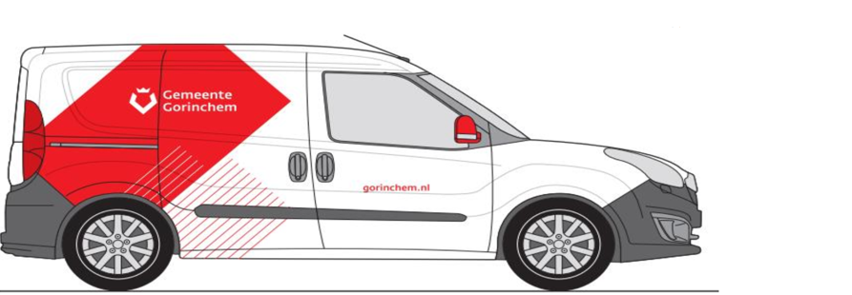

 |  | E-A.002 Voorbeeld bestickering

